LP入稿シート
LINEオープンキャンペーン入稿シート |  |  |  |  |  |  |  |  |  | NGワード

キャンペーンのデザイン・設定項目の入稿をお願いいたします。また、ファイル形式の指定があるものは別途ご入稿お願いいたします。※画像はあくまでイメージです ※画像のサイズや容量、形式が違うものは入稿できませんので、規定通りにご入稿お願いします |  |  |  |  |  |  |  |  |  | クリエイティブ制作の際は下記のワードを入れないようお願いいたします。 ・当たる／当選 ・はずれ／落選 ・懸賞 ・抽選 ・チャンス ・上記以外の抽選表記にあたるワード

キャンペーンLP | アンケート | 景品付与ページ | 「LINE ウォレット」通知 | 入稿フォーム

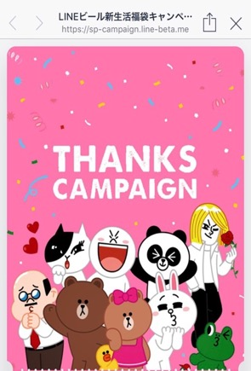
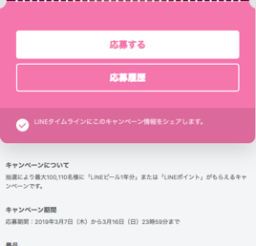
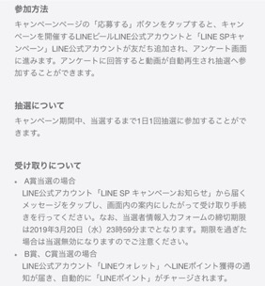
１
LINE ポイントキャンペーン
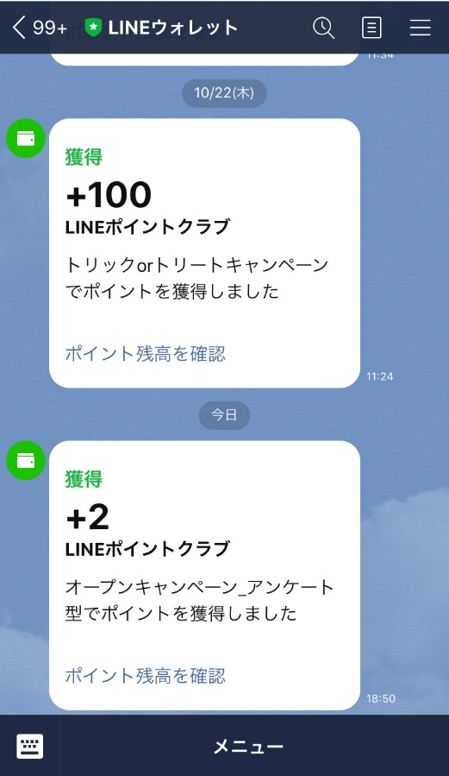
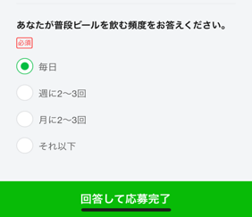
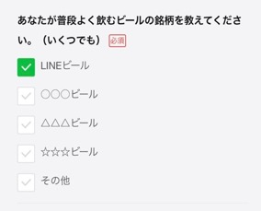
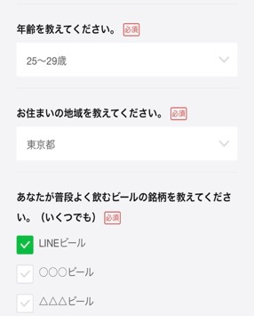
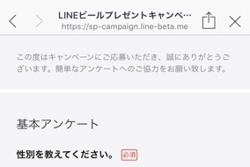
LINE ポイントキャンペーン
LINE ポイントキャンペーン
 |  |  |  | ※黄色のセルに必要情報をご記入ください。
 |  |  |  | № | ① | キャンペーンタイトル(全ページ共通)
 |  |  |  |  | 仕様：20文字以内(全角・半角問わず)
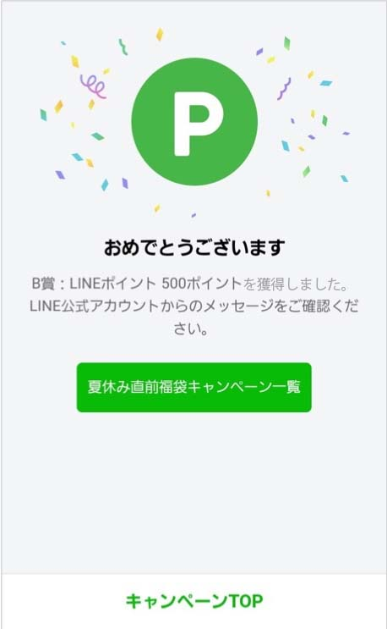
 |  |  |  |  | ○○○○○キャンペーン |  |  |  | 11
8
2
 |  |  |  |  | ※末尾に「キャンペーン」を記載することを推奨
 |  |  |  | № | ② | カバー画像
 |  |  |  |  | 仕様：横750px 縦930px、500KB以下、PNGファイル形式
 |  |  |  |  | 納品ファイル名：下記で名前を設定してください。再入稿の際はv2、v3…と数字を更新してください。
 |  |  |  |  | 2_cover_商品名_v1.png
 |  |  |  |  |  |  |  |  |  | LINE関連サービスの表記について
 |  |  |  |  | ※「～が当たる」や「抽選で～」などの抽選訴求はNGです
 |  |  |  |  | ※自動で四隅が25pxトリミングされます（水色○部分）
 |  |  |  |  | ※LP内に本キャンペーン以外の訴求をすることはNGです |  |  |  |  | 「LINE○○」「○○LINE」のように １単語として読めるような表記はできません。 クリエイティブや入稿フォーム内に以下のような表記をしないようお願いいたします。 NG例：LINEキャンペーン 正式表記：LINEのキャンペーン 「○○」LINEキャンペーン

LINE ポイントキャンペーン
 |  |  |  | № | ③ | ベースカラー
 |  |  |  |  | 仕様：Webカラーコード(16進数)
 |  |  |  | #

 |  |  |  |  | ※白(#FFFFFF)指定は不可。また、視認性が悪くなるため淡色も避けてください
 |  |  |  | № | ④ | キャンペーン詳細

 |  |  |  |  | 「キャンペーン詳細」シート
3

 |  |  |  | № | ⑤ | 年齢確認
 |  |  |  |  | 20歳以上のみのご応募とされる場合は有をご選択ください。
 |  |  |  |  | 有 ／ 無

4
 |  |  |  | № | ⑥ | OGP用商品画像
 |  |  |  |  | 仕様：横1024px 縦1024px、500KB以下、PNGファイル形式
 |  |  |  |  | 納品ファイル名：下記で名前を設定してください。再入稿の際はv2、v3…と数字を更新してください。
 |  |  |  |  | 6_ogp_商品名_v1.png

 |  |  |  |  | ※OGPに設定される画像です
 |  |  |  | № | ⑦ | インセンティブ名称（商品正式名称）入稿不要 （LINE側で設定）

 |  |  |  |  | LINEポイント2ポイント

アンケートの質問項目に関しては「アンケート入稿」のシートをご確認の上入稿ください。
 |  |  |  | № | ⑧ | インセンティブ画像 入稿不要 （LINE側で設定）

 |  |  |  | № | ⑨ | 友だち追加 LINE公式アカウント
 |  |  |  |  | ・APIが実装されている公式アカウントのみご利用いただけます。 ・友だち追加対象アカウントは、キャンペーン主催の公式アカウント1つのみとなります。 ・ベーシックIDもしくはプレミアムIDいずれかを記載してください
 |  |  |  |  | ベーシックID プレミアムID |  | ＠ | Channel ID （10桁の数字）

キャンペーン詳細
キャンペーン詳細入稿シート

項目 |  |  | 記入欄 | 例
広告主様名(主催) |  | 必須 |  | サンプル株式会社
公式アカウント名 |  | 必須 |  | サンプルプロモーション
応募期間 | 開始月日 | 必須 |  | 2022-04-01
 | 終了月日 | 必須 |  | 2020-04-04
お問い合わせ先 電話番号(受付時間)もしくはメールアドレス/問い合わせフォームURL いずれかを記載ください。 | 問い合わせ先 | 必須 |  | サンプル社 キャンペーン事務局
 | 電話番号 | いずれか 必須 |  | 03-××××-××××
 | 受付時間 |  |  | 10：00～18：00（土・日・祝祭日を除く）
 | メールアドレス/問い合わせフォームURL | いずれか 必須 |  | sample●●●@linecorp.jp
 | その他
キャンペーン詳細内容
赤字部分に上記内容を弊社にて差し込んで設定いたします。上記項目以外の変更は不可となります。 ※ご入稿箇所以外のキャンペーン詳細内容は、弊社責任で一部内容を変更する場合がございます、予めご了承ください。

<h2>キャンペーンについて</h2>
<p>アンケートに答えると景品としてLINEポイント2ポイントが全員にもらえるキャンペーンです。<br>
本キャンペーンはサンプル株式会社の主催で行うもので、Apple Inc.およびアップル関連会社とは一切関係ありません。
</p> <h2>LINEで応募とは</h2> <p><a href="https://reward.line.me/top/index.html">詳細はこちらをご覧ください</a></p>
<h2>キャンペーン期間</h2>
<p>応募期間：2022年4月1日（水）から4月4日（土）23時59分まで</p>
<h2>景品</h2>
<ul>
<li>LINEポイント 2ポイント</li>
</ul>
<h2>参加方法</h2>
<p>キャンペーンページの「応募する」ボタンをタップし、画面の指示に従ってアンケートにご回答頂くとキャンペーンに参加することができます。なお、自動でキャンペーンを主催する「●●●」LINE公式アカウントと「LINEで応募」LINE公式アカウントが友だち追加されます。
<br>
キャンペーン期間中、1人1回参加することができます。応募完了翌日も応募ボタンはアクティブな状態となりますが、応募することは出来ません。あらかじめご了承ください。</p>
<h2>受け取りについて</h2>
<p>
「LINEウォレット」LINE公式アカウントからLINEポイント獲得の通知が届き、自動的に「LINEポイント」がチャージされます。なお、チャージには少し時間がかかる場合があります。
</p>
<h2>「LINEポイント」について</h2>
<ul>
<li>LINEログインが必要です。ログインにはLINEにご登録のメールアドレスとパスワードが必要です。</li>
<li>システムメンテナンス等により、予告無く一時的にLINEポイントが利用できない場合があります。</li>
<li>ポイント獲得はLINEポイント履歴でご確認いただけます。</li>
<li>LINEポイントはLINEのサービスにて、LINEポイントの利用規約に基づきご利用いただけます。</li>
<li>LINEポイント利用規約に記載されている利用条件などに反した場合、ポイントサービスを利用できなくなることがあります。</li>
</ul>
<h2>「LINEポイント」の有効期限について</h2>
<p>LINEポイントには、有効期限があります。有効期限はポイント付与のたびに更新され、最後に付与されたタイミングから180日間です。有効期限を過ぎるとご利用できなくなりますので、ご注意ください。</p>
<h2>「LINEで応募」利⽤のためのキャンペーン参加情報の第三者提供</h2>
<p>本キャンペーンはサンプル株式会社(以下、当社)が実施し、 LINE株式会社の提供する「LINEで応募」を利⽤します。当社は本キャンペーンで取得した情報のうち、LINEで応募利⽤のために必要な情報（ユーザ識別⼦、応募した事実等）のみをLINE株式会社に提供します。LINE株式会社は、LINEで応募の機能を提供するために受領した情報をLINE株式会社の個⼈データと紐づけて保存し、応募通知等のキャンペーンに関する通知、利⽤状況の分析、その他<a href="https://line.me/ja/terms/policy/">プライバシーポリシー</a>に定められた⽬的の範囲で利⽤、取り扱います。また、LINE株式会社は、LINEの環境下に保存した当社から受領した上記情報及び上記情報をもに作成した統計データを当社に提供します。ご同意の上、ご応募ください。</p>
<h2>注意事項</h2>
<ul>
<li>スマートフォン、およびPCからご応募いただけます。</li>
<li>キャンペーンに応募される方は、本ページ記載内容をご確認いただき同意した上でご参加ください。</li>
<li>15歳未満のお客様が本キャンペーンに参加し、利用者情報等を入力される場合には保護者の方の同意のもとに行っていただけますようお願いいたします。</li>
<li>景品は、予告無く内容・仕様が変更になる場合があります。</li>
<li>本キャンペーンは、やむを得ない事情により中止または内容が変更となる場合がございますので、予めご了承ください。</li>
<li>景品獲得の権利は応募者ご本人のみ有効で、譲渡はできません。</li>
<li>「LINEウォレット」LINE公式アカウントから届くメッセージは再送致しかねますので、保管等にはご注意ください。</li>
<li>「LINEウォレット」LINE公式アカウントから届いたメッセージを、万が一紛失、削除してしまった場合は、キャンペーンページの「応募履歴」ボタンから、獲得した景品履歴をご確認いただけます。</li>
<li>「LINEウォレット」LINE公式アカウントから届くメッセージは、通知に数日お時間をいただく場合がございます。</li>
<li>景品付与は、お一人様1回に限らせていただきます。</li>
<li>本キャンペーンの応募は日本国内にお住まいの方に限らせていただきます。</li>
<li>インターネット通信料・接続料はお客様の負担となります。</li>
<li>ブラウザを「プライベートブラウズ」や「シークレットモード」にしている場合、あるいはCookieブロックを設定している場合などは、ご応募いただけません。これらを解除してからキャンペーンにご参加ください。</li>
<li>通信の際の接続トラブルにつきましては、責任を負いかねますので、ご了承ください。</li>
<li>キャンペーンへは、LINEのバージョンとご使用の端末のOSのバージョンを最新の状態にした上で、ご参加ください。</li>
<li>LINE株式会社は、本キャンペーンのスポンサーではありません。</li>
<li>LINEおよびLINEロゴ・LINEポイントロゴは、LINE株式会社の登録商標です。</li>
<li>本キャンペーンは、早期終了もしくは延長する可能性がございます。</li>
</ul>
<h2>お問い合わせ先</h2>
<p>サンプル社キャンペーン事務局<br>
電話番号：03-××××-××××<br>
メールアドレス：campaing@linecorp.com<br>
受付時間：10：00～18：00（土・日・祝祭日を除く）</p>

アンケート入稿
※黄色のセルをご記入ください。
アンケート項目記入

▼アンケート概要（固定）▼
この度はキャンペーンにご応募いただき、誠にありがとうございます。簡単なアンケートへのご協力をお願い致します。
▼設問・解答▼
・原則、設問1～設問3はLINE社が設定する固定の項目となります。ただし、設問2について、アルコールなど20歳以上が条件になっている場合は、19歳以下の選択肢を削除できます。設問2のチェックボックスでご指定ください。
※設問数に関しては、弊社設定の設問1～設問3を含め、8問以内とさせていただきます。（但し５問以内を推奨）
※設問の文字数は70文字（全半角，スペース含む）以内、回答の文字数は1選択肢20文字（全半角，スペース含む）以内となります。
※回答の選択肢数は5項目以内を推奨しております。それ以上をご希望の場合は15項目を上限とします。
設問 記入例 | 選択方式： |  | ボタン（単一選択） |  | 回答 記入例 | 0 | 店頭でポスターで見かけた | 12 | アンケート画面イメージ | 基本項目のテンプレート
 | 〇〇ブランドを知っていますか? |  |  |  |  | 1 | 商品についているシールで見かけた | 16
 |  |  |  | → |  | 2 | Webサイトで見かけた | 11 | 推奨文字数は左記をご確認ください。 |  | 「性別」「年齢」「地域」の選択肢は
 |  |  |  |  |  | 3 | 知人もしくは家族経由で知った | 14 | このアンケートフォームは全て必須扱いとなります。 |  | 下記のテンプレートが適用されます。
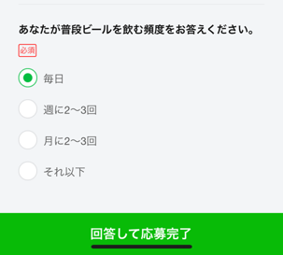
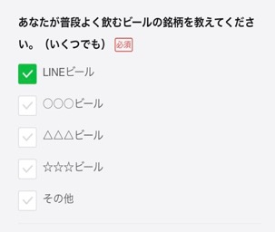
 |  |  |  | 15 |  | 4 | 知らない | 4
 |  |  |  |  |  | 5 | その他 | 3 |  |  | ■性別 | ■地域
設問1 (固定) | 選択方式： |  | プルダウン（単一選択） |  | 回答1 | 0 | 右のテンプレートが適用されます | 15 |  |  | 0：男性 | 0：北海道 | 24：滋賀県
 | 性別を教えてください。 |  |  |  |  | 1 |  | 0 |  |  | 1：女性 | 1：青森県 | 25：京都府
 |  |  |  | → |  | 2 |  | 0 |  |  | 2：その他 | 2：岩手県 | 26：大阪府
 |  |  |  |  |  | 3 |  | 0 |  |  | 3：回答しない | 3：宮城県 | 27：兵庫県
 |  |  |  | 11 |  | 4 |  | 0 |  |  |  | 4：秋田県 | 28：奈良県
設問2 (固定) | 選択方式： |  | プルダウン（単一選択） |  | 回答2 | 0 | 右のテンプレートが適用されます | 15 |  |  |  | 5：山形県 | 29：和歌山県
 | 年齢を教えてください。 |  |  |  |  | 1 |  | 0 |  |  |  | 6：福島県 | 30：鳥取県
 |  |  |  | → |  | 2 |  | 0 |  |  |  | 7：茨城県 | 31：島根県
 |  | 年齢の19歳以下を表示しない場合は、左のチェックボックスをチェックしてください。 |  |  |  | 3 |  | 0 |  |  | ■年齢 | 8：栃木県 | 32：岡山県
 |  |  |  | 11 |  | 4 |  | 0 |  |  | [19歳以下を含む場合] | 9：群馬県 | 33：広島県
プルダウン 【単一選択】
設問3 (固定) | 選択方式： |  | プルダウン（単一選択） |  | 回答3 | 0 | 右のテンプレートが適用されます | 15 |  |  | 0：19歳以下 | 10：埼玉県 | 34：山口県
 | お住まいの地域を教えてください。 |  |  |  |  | 1 |  | 0 |  |  | 1：20〜24歳 | 11：千葉県 | 35：徳島県
 |  |  |  | → |  | 2 |  | 0 |  |  | 2：25〜29歳 | 12：東京都 | 36：香川県
 |  |  |  |  |  | 3 |  | 0 |  |  | 3：30〜34歳 | 13：神奈川県 | 37：愛媛県
 |  |  |  | 16 |  | 4 |  | 0 |  |  | 4：35〜39歳 | 14：新潟県 | 38：高知県
設問4 | 選択方式： |  | - |  | 回答4 | 0 |  | 0 |  |  | 5：40〜44歳 | 15：富山県 | 39：福岡県
 |  |  |  |  |  | 1 |  | 0 |  |  | 6：45〜49歳 | 16：石川県 | 40：佐賀県
 |  |  |  |  |  | 2 |  | 0 |  |  | 7：50歳以上 | 17：福井県 | 41：長崎県
 |  |  |  |  |  | 3 |  | 0 |  |  |  | 18：山梨県 | 42：熊本県
 |  |  |  |  |  | 4 |  | 0 |  |  |  | 19：長野県 | 43：大分県
チェックボックス 【複数選択可】
 |  |  |  |  |  | 5 |  | 0 |  |  | [20歳以上対象の場合] | 20：岐阜県 | 44：宮崎県
 |  |  |  |  |  | 6 |  | 0 |  |  | 0：20〜24歳 | 21：静岡県 | 45：鹿児島県
 |  |  |  |  |  | 7 |  | 0 |  |  | 1：25〜29歳 | 22：愛知県 | 46：沖縄県
 |  |  |  | → |  | 8 |  | 0 |  |  | 2：30〜34歳 | 23：三重県
 |  |  |  |  |  | 9 |  | 0 |  |  | 3：35〜39歳
 |  |  |  |  |  | 10 |  | 0 |  |  | 4：40〜44歳
 |  |  |  |  |  | 11 |  | 0 |  |  | 5：45〜49歳
 |  |  |  |  |  | 12 |  | 0 |  |  | 6：50歳以上
ラジオボタン 【単一選択】
 |  |  |  |  |  | 13 |  | 0
 |  |  |  | 0 |  | 14 |  | 0
設問5 | 選択方式： |  | - |  | 回答5 | 0 |  | 0
 |  |  |  |  |  | 1 |  | 0
 |  |  |  |  |  | 2 |  | 0
 |  |  |  |  |  | 3 |  | 0
 |  |  |  |  |  | 4 |  | 0
 |  |  |  |  |  | 5 |  | 0
 |  |  |  |  |  | 6 |  | 0
 |  |  |  | → |  | 7 |  | 0
 |  |  |  |  |  | 8 |  | 0
 |  |  |  |  |  | 9 |  | 0
 |  |  |  |  |  | 10 |  | 0
 |  |  |  |  |  | 11 |  | 0
 |  |  |  |  |  | 12 |  | 0
 |  |  |  |  |  | 13 |  | 0
 |  |  |  | 0 |  | 14 |  | 0
設問6 | 選択方式： |  | - |  | 回答6 | 0 |  | 0
 |  |  |  |  |  | 1 |  | 0
 |  |  |  |  |  | 2 |  | 0
 |  |  |  |  |  | 3 |  | 0
 |  |  |  |  |  | 4 |  | 0
 |  |  |  |  |  | 5 |  | 0
 |  |  |  |  |  | 6 |  | 0
 |  |  |  | → |  | 7 |  | 0
 |  |  |  |  |  | 8 |  | 0
 |  |  |  |  |  | 9 |  | 0
 |  |  |  |  |  | 10 |  | 0
 |  |  |  |  |  | 11 |  | 0
 |  |  |  |  |  | 12 |  | 0
 |  |  |  |  |  | 13 |  | 0
 |  |  |  | 0 |  | 14 |  | 0
設問7 | 選択方式： |  | - |  | 回答7 | 0 |  | 0
 |  |  |  |  |  | 1 |  | 0
 |  |  |  |  |  | 2 |  | 0
 |  |  |  |  |  | 3 |  | 0
 |  |  |  |  |  | 4 |  | 0
 |  |  |  |  |  | 5 |  | 0
 |  |  |  |  |  | 6 |  | 0
 |  |  |  | → |  | 7 |  | 0
 |  |  |  |  |  | 8 |  | 0
 |  |  |  |  |  | 9 |  | 0
 |  |  |  |  |  | 10 |  | 0
 |  |  |  |  |  | 11 |  | 0
 |  |  |  |  |  | 12 |  | 0
 |  |  |  |  |  | 13 |  | 0
 |  |  |  | 0 |  | 14 |  | 0
設問8 | 選択方式： |  | - |  | 回答8 | 0 |  | 0
 |  |  |  |  |  | 1 |  | 0
 |  |  |  |  |  | 2 |  | 0
 |  |  |  |  |  | 3 |  | 0
 |  |  |  |  |  | 4 |  | 0
 |  |  |  |  |  | 5 |  | 0
 |  |  |  |  |  | 6 |  | 0
 |  |  |  | → |  | 7 |  | 0
 |  |  |  |  |  | 8 |  | 0
 |  |  |  |  |  | 9 |  | 0
 |  |  |  |  |  | 10 |  | 0
 |  |  |  |  |  | 11 |  | 0
 |  |  |  |  |  | 12 |  | 0
 |  |  |  |  |  | 13 |  | 0
 |  |  |  | 0 |  | 14 |  | 0

LINEで応募 OA配信
LINEで応募 公式アカウント メッセージ配信 入稿シート

黄色背景の欄に情報を記入いただき、ご入稿ください。

トーク一覧
LINEで応募 公式アカウント
個別キャンペーンページ
■掲載イメージ

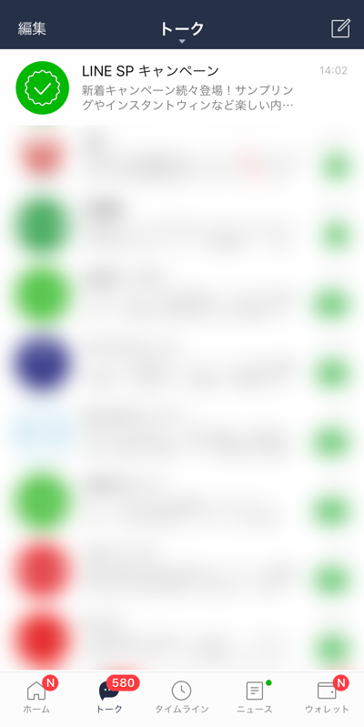
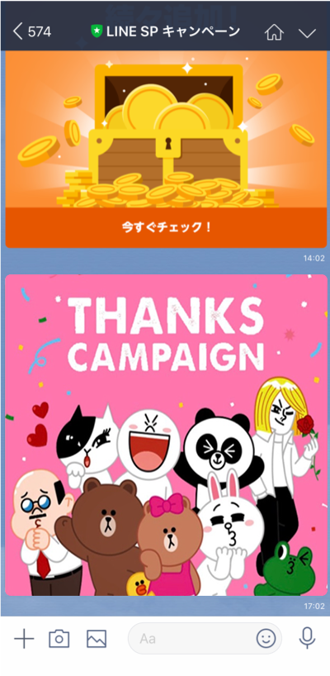
クライアント様 LINE Sales Promotion
個別キャンペーンページ
2
3

1

注意事項① |  |  |  |  | アルコール商材の場合は20代以上のみの配信とさせていただきます。
注意事項② |  |  |  |  | 1メッセージの吹き出し数：1吹き出しまで Rich Messageのみの配信となります。

No | 項目 |  | 入稿形式 | レギュレーション | 補足 | 記入欄 | check | 文字制限
① | 画像 | 必須 | PNG JPG | 1040px × 1040px （1MB以内） | ファイル名をご記入ください 訴求内容は1キャンペーンのみ ※LINE Sales Promotionの訴求のみ可 ※「～が当たる」や「抽選で～」などの抽選訴求はNGです | 1_spoa_商品名_v1.png もしくは 1_spoa_商品名_v1.jpg | - | -
② | メッセージタイトル | 必須 | text | 全角35文字以内 ※半角英数字 使用可 | Push通知やLINEアプリ内のトークリストプレビューで表示されます ・半角、全角、スペースすべて１文字としてカウントします ※「～が当たる」や「抽選で～」などの抽選訴求はNGです | 例：○○企業名○○景品名○○をプレゼント♪ | 21 | 35
③ | リンクテキスト | 不要 | text | 固定 | 入稿不可 | 応募はこちら
④ | 遷移先URL | 不要 | URL |  | 弊社よりお送りしている計測用URL申請シート「source：sp／medium：richmessage1」のキャンペーンページURLが自動で反映されます。 ※記載不要です | https://reward.line.me/c/220101XXXX?utm_source=sp&utm_medium=richmessage1 | - | -
‐ | 配信日 | 必須 | - |  | ・原則初日配信(時間指定不可) ・枠により配信日の調整相談をさせていただく可能性があります。 | YYYY/MM/DD | - | -

計測用URL
※LINE社で設定上使用するものにつき、編集しないでください。
・レポートでは右の対応表の「source」「medium」をご参照ください。
・キャンペーンページURLの誘導は禁止とさせていただきます。
・キャンペーンページは開始日の当日11時以降にオープンになります。

■キャンペーンURL
Campaign Code | 220101XXXX

■キャンペーンURL |  | https://reward.line.me/c/220101XXXX | ■対応表
source | medium | 生成URL | カテゴリ |  |  | source | medium
sp | richmessage1 | https://reward.line.me/c/220101XXXX?utm_source=sp&utm_medium=richmessage1 | LINEで応募 公式アカウント | リッチメッセージ | → | sp | richmessage1

計測用URL申請とは？ ・ユーザーの流入元を特定するために発行します ・こちらに記載の各種URLはLINE社から提供するレポートに反映されます ・レポートについては担当営業までお問い合わせください

遷移イメージ
遷移イメージ | ・・・入稿シートNo.該当箇所

年齢確認
5
キャンペーンページ 【応募前】
アンケートページ
景品付与ページ
開催中キャンペーンページ 【応募済】
応募履歴ページ
【応募済】
「LINEウォレット」通知
ポイント履歴画面
キャンペーンページ 【終了後】
完全終了
１
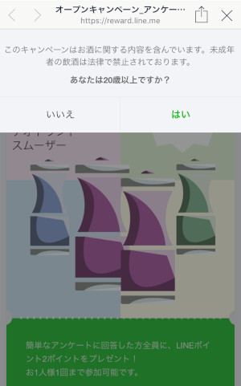
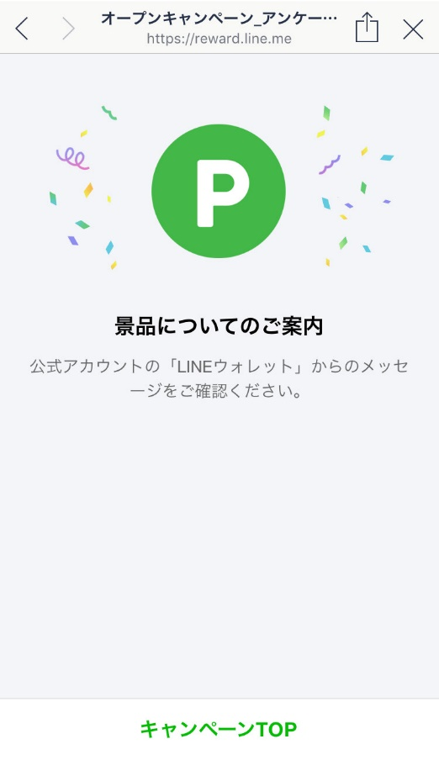
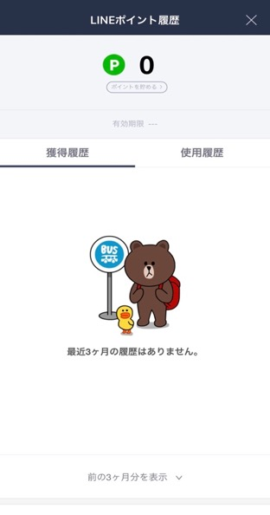
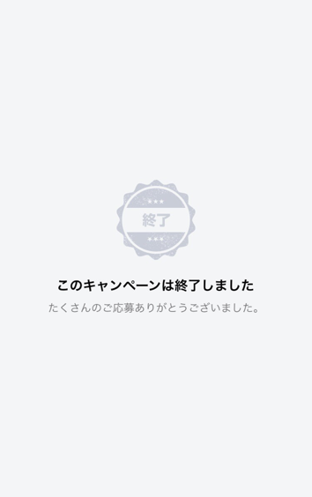

2
8

3

9
※年齢確認が「有」の場合のみ出現します。

バッククラウンドでクライアントOA・LINEで応募OAの友だち追加orアンブロック
※こちらはあくまでイメージです。本番のものと多少異なる可能性がございます。

4

※イメージは変更になる場合がございます。ご了承ください。
※表示画面は使用端末によって異なります。

